Лист 1
Гайд для проведения интервью
Название исследования | UX-тестирование ИИ-модели стетоскопа
Вступление ≈ 1-3 минуты | Добрый день! Спасибо, что нашли время принять участие в нашем исследовании. Сегодня мы протестируем процесс записи звуков сердца с помощью Стетоскопа Сберздоровья, а также я покажу вам прототип новой фичи с искусственным интеллектом (ИИ), которая призвана сделать использование устройства проще и удобнее.Встреча будет состоять из двух частей: сначала я предложу вам записать один цикл работы сердца без помощи ИИ и мы обсудим ваши впечатления, а потом вы попробуете сделать тоже самое, но уже используя ИИ-модель. Беседа займет примерно час. Вы не против, если я включу запись? Это нужно исключительно для того, чтобы мы не упустили ни одного из ваших комментариев и могли использовать полученную информацию для дальнейшего анализа. Гарантируем, что записи будут использоваться только внутри команды в целях исследования в обобщенном виде без указания персональных данных. Есть ли у вас ко мне какие-то вопросы? Тогда давайте начнем.
Блок | Исследовательская область /Гипотеза | Вопросы
Вводная беседа и знакомство ≈ 1-5 минут | - Установка контакта с респондентом - Общие вопросы для понимания профиля респондента и актуальности пользовательского сценария использования устройства | - Давайте для начала немного познакомимся. Расскажите, пожалуйста, немного о себе и своей семье. 1) Есть ли вас дети? Если да, то сколько? Какого они возраста? 2) Как часто они болеют (если говорить про простудные заболевания)? E5 3) Как вы себя ведете, когда ребенок болеет, куда обращаетесь, как лечитесь Почему так?- Если используют телемедицинские консультации: 4) Как вам кажется, достаточно ли информации о состоянии ребенка врачу удается получить на онлайн-консультации? Можете привести пример реальный, когда врачу не хватало объективных данных о состоянии вашего ребенке и приходилось идти на очный прием для диагностики? 5) Использоали или используете ли вы какие-либо устройства для диагностики состояния здоровья ребенка в домашних условиях? Как часто? |  | 1) 2 детей - 2 мальчика 4 и 5 лет 2) примерно раз в год, нечасто, максимум орви, нет хрон заболеваний 3) лечаться сами - телемед используют. привела в пример Жирафа, что очень удобный. Можно сделать снимки и отправить врачу. "скорая помощь не имеет оборудование чтобы посмотреть нос горло", жираф с этим справляется 4) 5) небулайзер, тонометр, пульсометр
Запись без ИИ-модели ≈ 20-25 минут | Представление устройства и объяснение задания | Поняла вас, спасибо. А теперь давайте перейдем к тестированию. Перед вами «Умный стетоскоп СберЗдоровье». Он предназначен для записи звуков сердца и легких, и передачи этих записей в приложение «Умный мониторинг» и отправке врачу для консультации при подключенно услуге Наблюдения врачом-педиатром. Сейчас он уже подключен к приложению и работает. Представьте, что вам нужно послушать сердце своего ребенка с помощью стетоскопа, чтобы отправить записи врачу. Пожалуйста, сделайте один цикл записи точек сердца, воспользовавшись режимом Полный осмотр, и как закончите, обсудим ваши впечатления. Также будет очень полезно, если будете озвучиваться свои мысли прямо в процессе выполнения задания. Я буду только наблюдать за вашими действиями и не буду показывать, но подключусь, если вдруг возникнут какие-то непреодолимые препятствия или затруднения Модератор дает респонденту стетоскоп (включенный и подключенный к тестовому смартфону с приложением) и наблюдает за его действиями |  | Комментарии в процессе первого цикла записи: 1) убрала стетоскоп после того, как закончилось время на подготовку - не увидела что нужно держать в точке дальше (не прочитала/не заметила текст) 2) Экран сохранения - не стала слушать записи точек - не понимает зачем слушать. Нет понимания что услышит там. Если бы там что-то было не так, то было бы что-то написано. Ожидает что устройство должно анализировать качество и подавать информацию. 3) Приложила прибор куда надо, сняла крышку. Ожидала, что Цифры на картинке с зеленой галочкой - успех записи, то есть она сделала качетсвенную запись. (для инфо, сейчас - это просто статус, что точка записана - действие выполнено)
 | Гипотезы: - Пользователь считает интерфейс процесса записи удобным и понятным- Пользователь не испытывает дискомфорта при чтении подсказок на экране телефона - Пользователю было бы удобней, если бы были голосовые подсказки при записи - Пользователю не нужно 10 секунд на подготовку между записями, это слишком долго - Пользователь хочет делать замер быстрее, иметь возможность завершить запись точки раньше - Пользователь не понимает, какая запись является качественной и все ли он правильно делает - Пользователю нужен онбординг перед началом осмотра, чтобы делать правильно замеры | Вопросы после выполнения задания: 1) Поделитесь, пожалуйста, своими впечатлениями о процессе. Что понравилось? 2) Насколько в целом для вас удобен интерфейс процесса записи в приложении? Было ли в нем что-то, что показалось непонятным или неудобным? Если да, то в какой момент, что именно? 3) Насколько удобными/информативными для вас были текстовые подсказки на экране телефона в процессе записи? Были ли моменты, когда это отвлекало или вызывало дискомфорт? 4) Было бы вам удобно, если бы во время записи вместо (или дополнительно к) текстовым подсказкам звучали голосовые инструкции? Почему так? Если да, то какой голос хотелось бы услышать (мужской/женский)? Почему его? 5) Что скажете о скорости замера? Чувствовали ли вы, что процесс записи идёт слишком медленно или, наоборот, слишком быстро? 6) Как вам кажется, пауза в 10 секунд между записями - это достаточное время для подготовки или, наоборот, слишком длительное? Если это слишком долго, то какая пауза была бы для вас комфортной (и вообще, нужна ли она вам)? 7) Хотели бы вы иметь возможность завершить запись точки раньше, чем запрограммировано приложением? Почему? 8) После завершения записи, как вы определяете, что запись получилась качественной? Понимаете ли вы, что делаете все правильно или наоборот, что запись нужно переделать? Насколько это важно для вас? 9) Как вам кажется, нужно ли добавить в приложение краткий онбординг перед началом осмотра? Если да, то почему? Какие моменты, по вашему мнению, стоит обязательно осветить? |  | 1) В целом все понравилось, понятные действия для пользователя 2) Пропустила запись, так как не поняла, что экран подготовки - не начало записи. Было лень читать подсказку и текст. Было бы более наглядно и понятно, если бы был не кружок, который заполняется, а кружок и цифры обратного отсчета до старта 3 2 1. Это привлекло бы внимание пользователя. подсказки не читаемые - визуально выделить текст (или по-другому отчет времени - не баром а через старт) голос прикольно было бы, оптимально. не будешь отвлекаться на телефон и читать подсказки. 3) Пропустила запись, так как не поняла, что экран подготовки - не начало записи. Было лень читать подсказку и текст. Было бы более наглядно и понятно, если бы был не кружок, который заполняется, а кружок и цифры обратного отсчета до старта 3 2 1. Это привлекло бы внимание пользователя. подсказки не читаемые - визуально выделить текст (или по-другому отчет времени - не баром а через старт) 4) голос прикольно было бы, оптимально. не будешь отвлекаться на телефон и читать подсказки. 5) и 6) 10 секунд для смены точек - много, 3 2 1 и старт длина точки в 10 сек - хорошая длина, если длина записи точки будет длинне, то все равно норм, так как времч заложено не просто так и значит так нужно ребенка можно отвлечь в это время чем-то была идея, что можно сделать так, чтобы начать запись можно было после того, как ребенок готов. Но в целом это лишнее и подойдет для крайних ситуаций, когда ребенок очень неспокойный. Без такой реализации можно обойтись. 7) не смогла придумать ситуации, когда такое возможно. Но озвучила мысои, что при прекращении осмотра ыбло бы неплохо сохраниьь что-то - черновик с датой и временем 8) не поняла никак хочется видеть, хорошая запись или нет - и сразу говорить в момете - и давать перезаписать 9) должна быть автоматом перез началом осмотра - что правильно а что нет
Имитирование записи с прототипом ИИ-модели ≈ 20-25 минут | Объяснение задания | Спасибо, а теперь давайте перейдем к следующему заданию. Я отправила вам ссылку на прототип функции приложения в Фигме. Этот прототип выглядит как экран приложения, но он никак не связан с этим устройством, также не все кнопки на нем кликабельные, а только те, что понадобятся нам в процессе тестирования. Вам необходимо будет открыть ссылку и представить, что вам также нужно послушать ребенка через стетоскоп, но уже с новой ИИ-моделью, которая прямо в процессе снятия замеров определяет качество получившихся записей Правила такие же - как только симитируете один цикл записи, обсудим ваши впечатления. Также в какие-то моменты я могу вас останавливать и задавать вопросы сразу в процессе, чтобы ничего не упустить. Вас также прощу озвучивать свои действия и мысли в процессе тестирования. Модератор наблюдает за действиями респондента и на определенных этапах пути задает вопросы (ниже представлены скриншоты прототипа и вопросы к ним) Также важно напомнить респонденту озвучивать свои действия и мысли в процессе тестирования
 | Гипотезы: - Пользователь понимает, что запись получилась качественной (+ проверить, будет ли тапать на экран для закрытия подсказки) - Пользователь понимает, что запись получилась некачественной - Пользователь хочет знать причину, почему запись получилась некачественной, что он делал не так (понимает, что подсказка на экране = причина не качества записи) - Пользователь с большей вероятностью будет перезаписывать точку, пока запись не получится качеcтвенной | Скриншот прототипа | Вопросы
 |  | 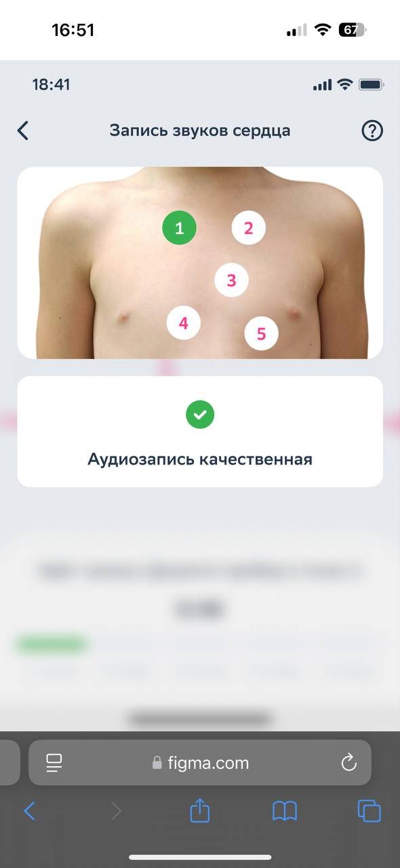 | Модератор фиксирует, тапает ли респондент на экран для закрытия/перехода к следующему замеру Вопрос после задания: 1) Как ты поняла, получилась ли запись качественной или нет? Какие элементы на экране вам это подсказали? 2) Если тапает, вопрос после завершения задания: - С какой целью вы нажали на экран, когда увидели, то запись в точке получилась качественная? Что ожидали увидеть/получить? | 1) хотела тапнуть но подсказка пропала. Поняла, что качетсвенная запись из-за подсказки, галочки и цвета зеленого 2) кажется немного долгой подсказка
 |  | 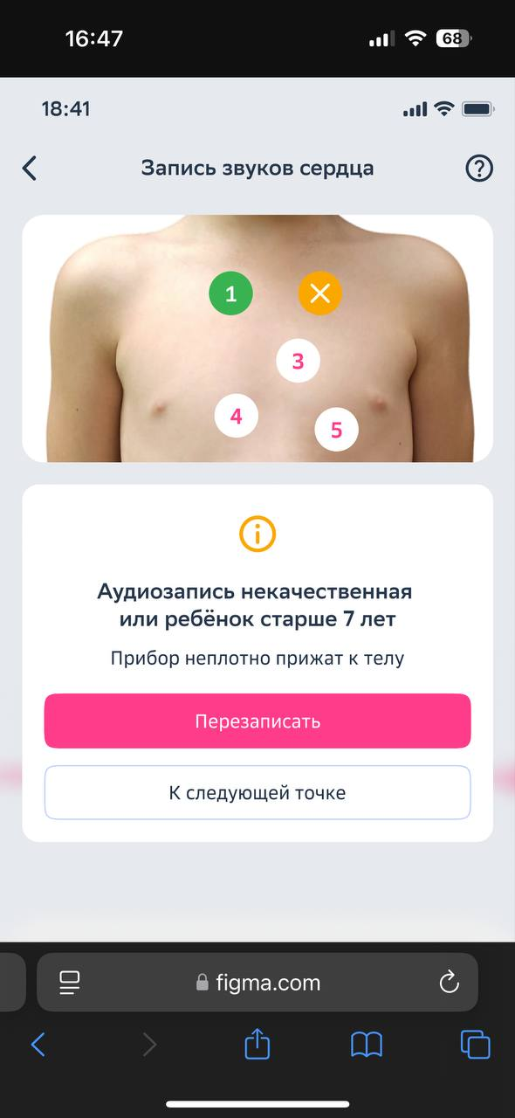 | Модератор фиксирует: - Понимает ли пользователь, что запись получилась некачественной - Понимает ли пользователь причину этого и как перезаписать точку качественно - Что выбирает пользователь - перезаписать или перейти к следующей точке Вопросы после завершения задания: 1) Когда вы увидели уведомление о том, что запись некачественная, какие элементы в интерфейсе помогли вам это понять? 2) Понятна ли вам причина, по которой система определила запись как некачественную? Насколько это было очевидно? 3) Почему вы предпочли перезаписать эту точку/перейти к следующей? Можете назвать ситуацию, когда вы бы сделали по-другому? 4) Как вам кажется, будете ли вы, при необходимости, перезаписывать точку до тех пор, пока не достигнете требуемого качества? Почему да/нет? | 1) Очевидная подсказка, цвет желтый и крестик Нажала перезаписать! 2) Не увидела подсказку "не прижимайте плотно" - нечитаемо для нее 3) не пропустила бы точку, всегда нажимала бы "перезаписать", так как надо записать все - не понимает почему есть кнопка к следубщей точке, лучше перезаписывать 4) да, см выше
 |  | 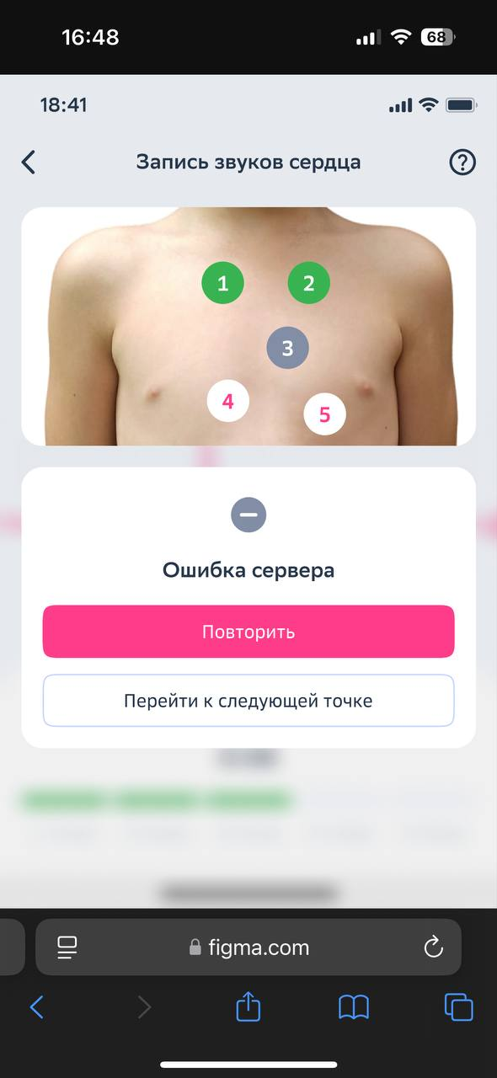 | Модератор фиксирует, пытается ли пользователь повторить попытку записи или переходит к следующей точке Вопросы после завершения задания: 1) Как вы восприняли экран с ошибкой сервера? Как вы думаете, что это значит? 2) Как бы поступили, если бы столкнулись с таким в реальной жизни? | 1) хочется повторить - проверить интернет не понимает что значит подсказка - cсокрее подумала что… (дополнить) 2) не заметила кнопку "Перейти к следующей точке"
 |  | 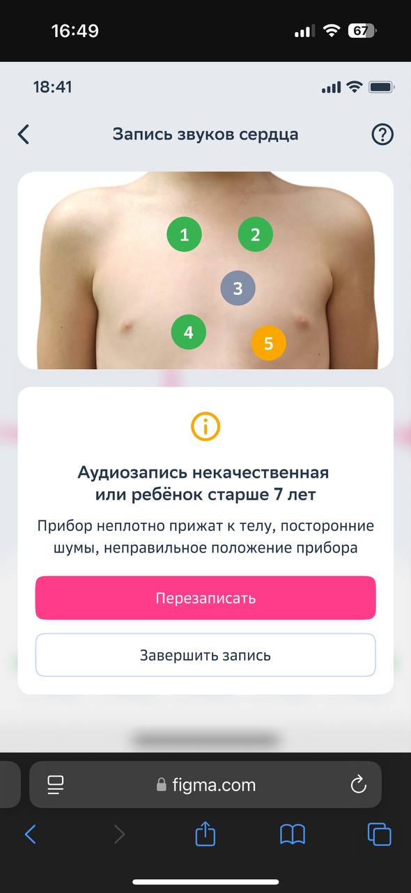 | Модератор фиксирует: - Понимает ли пользователь, что запись получилась некачественной - Понимает ли пользователь причину этого и как перезаписать точку качественно - Что выбирает пользователь - перезаписать или завершить запись | 1) хочется перезаписывать, несколько раз нажимала 2) На экране сохранения тоже хочет перезаписать некачетсенные точки. Не понимает почему сохранять с некачественными записями. Ошибка нейросети на экране сохранения и ошибка сервера - разные тексты н непонятно. 3) подсказки о причине некачетсвенной записи - 3 смущают, кажется что это вероятные причины, а не реальные. 3 сразу быть не может 4) На экране сохранения инструкция появилась - зачем сейчас не понятно (раньше бы посмотрела) 5) самочувствие - зачем? если врачу анамнез нужен. Писать не нравится, лучше голос 7) на экране сохранения хочется видеть профиль ребенка, не непонятно где он там
 | Гипотезы: - Пользователю понятен флоу анализа записей нейросетью - Пользователь хочет видеть результат анализа качества записи после каждой точки, чтобы иметь возможность ее перезаписать - Пользователь хочет видеть результат анализа качества записи в процессе записи точки, чтобы иметь возможность в моменте повлиять на процесс (узнать про боли и понять, почему именно тот или иной вариант, как этот вариант повлияет на опыт) - Пользователю нужен онбординг перед началом осмотра, чтобы делать правильно замеры - Пользователю не важно в процессе осмотра видеть статус на патологию | 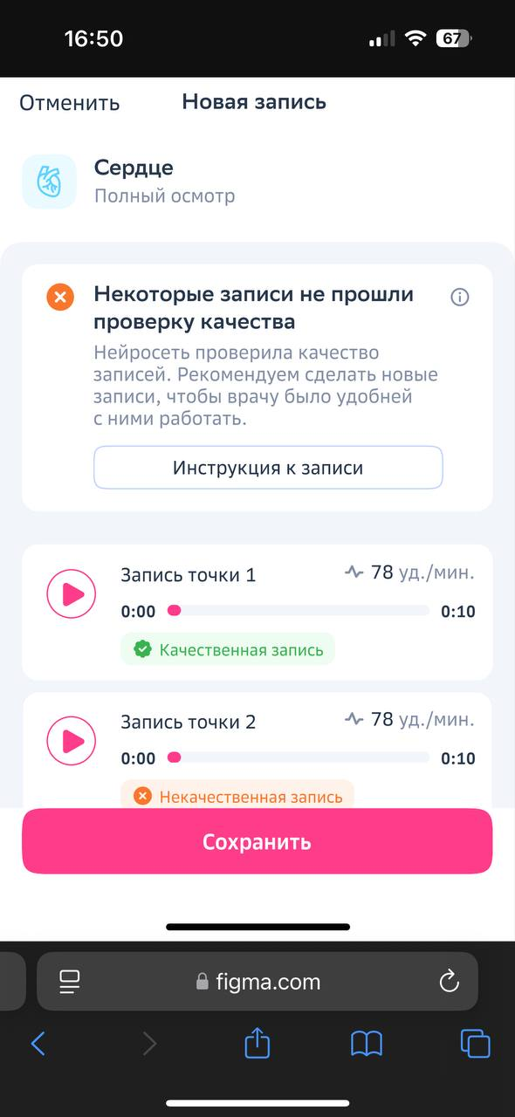 | Вопросы после завершения задания: 1) В целом, насколько такой вариант записи кажется вам удобным и понятным? А по сравнению с предыдущей попыткой записи без ИИ? Почему так? 2) Как вы думаете, в этой версии нужно ли добавить в приложение краткий онбординг перед началом осмотра, чтобы делать правильно замеры? 3) Сейчас система показывает статус качества записи в точке сразу после её завершения. Это как-то влияет на ваше решение: перезаписывать точку или продолжать дальше? Почему так? 4) А хотели ли бы вы видеть статус качества записи (качественная/некачественная) уже в процессе записи точки? Почему так? На что бы это повлияло? Что бы изменило? 5) Достаточно ли вам той информации о записи, которую предоставляет ИИ сейчас? Что еще хотели бы видеть по результатам анализа? 6) Если спонтанно не назвал, спросить: Насколько для вас важно было бы видеть медицинский статус записи (есть/нет патологии)? Почему так? 7) Если респондент пытается кликнуть/спрашивает про инструкцию к записи: С какой целью вы хотите открыть инструкцию? Что вы ожидаете там увидеть? | 1) C ИИ лучше - ИИ сказал что все ок или не ок. Минус - долгое ожидание подсказки Качетсвенная запись 2) Онбординг - желательно не тект, так как не читают - буллеты или незисно кратко текстом (не помню говорила про видео или нет?) 3) Удобно в процессе, чем в конце. 4) Подсказки не так важны, на 10 секундах. Не видет прям супер необходимости проверять на качество в процесе записи точки, а не после нее 5) вроде да 6)Патологии - не в процессе точно. МОдет и потом не надо - чтоб тревожности не было. 7)
 |  | 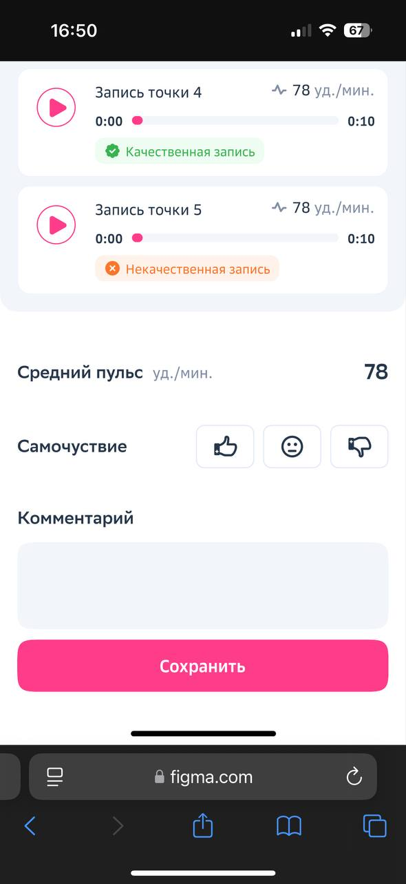
Завершение беседы ≈ 1-3 минуты | Прощание с респондентом | Может быть есть еще что-то, чем вы хотели бы поделиться? Если нет, то на этом мои вопросы к вам на сегодня закончились, спасибо большое за то, что уделили мне время и поделились своим опытом. Я записала все ваши ответы, они будут очень полезны для нашего исследования и обязательно помогут нам улучшить продукт. Желаю вам всего наилучшего, до свидания.

